关系图
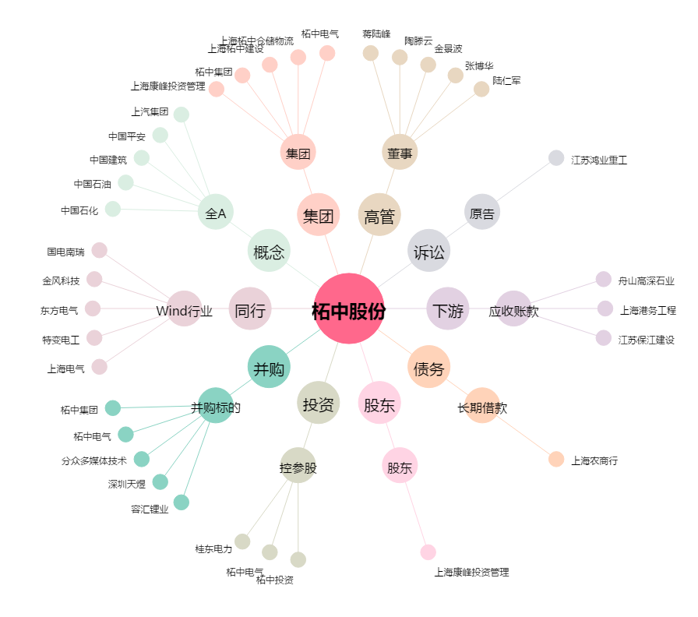
柘中股份[002346.SZ] - 关系概览图

